对账
订单号 | 入住日期 | 离店日期 | 应收 |  |  |  | ,
999222827643074 | 2023-08-05 | 2023-08-07 | 198 | 198.00 | 3048269 | 0 | ,3048269 | 直采
999224957037467 | 2023-08-01 | 2023-08-07 | 502.18 | 502.18 | 3550871 | 0 | ,3550871 | 直采

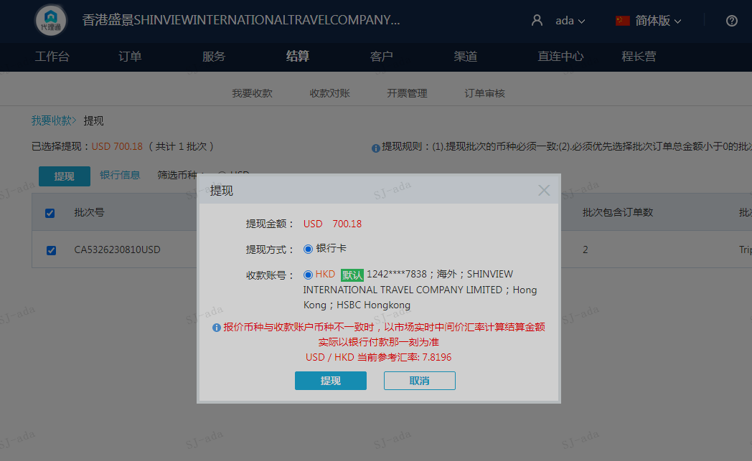
 |  |  | 700.18
 |  |  | USD 700.18

A230810095409911 | 700.18 | 5475.13
USD / HKD 当前参考汇率: 7.8196
总计：700.18 USD/ 5475.13 HKD

